采购组处理逻辑
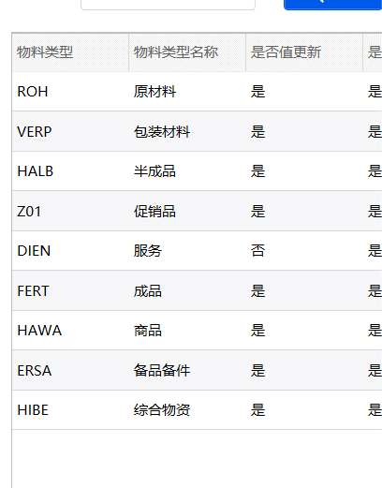
 | 集团级采购组 | 工厂级采购组，SC1:SC1,非数字的：C999 | 集团级价格组 | 工厂级价格组
备件和综合物资：8开头工厂 | 小于100：C+8101的采购组 其余：C999 | C+8101的采购组， | P+小于110的物料组，大于110的直接等于NMM | 集团级价格组
备件和综合物资：2开头工厂 |  | 分厂的采购组
原料、包材、促销品：8开头工厂 | 小于100：8501有优先用：C+8501的采购组，8501没有的，取所有分厂的采购组中最小的前面加C 500的：C500 其余：C999 | C+8开头工厂采购组
原料、包材、促销品：2开头工厂 |  | 小于等于110：C+采购组 大于110，且不等于500,501：分厂采购组 500和501：C+采购组
原料、包材、促销品：中转库 |  | C911，工厂基础数据中有是否中转字段
半成品 | C999 | 分厂采购组
成品 | C911 | 分厂采购组
商品 | C911 | 分厂采购组
 |  | 分厂采购组（工厂-采购组织，用采购组织代码去找采购组，是否存在）

